moto nes ppu design
de1 board

MOS 6502
PPU
ppu register handling
Decoder
vga_ppu_render
generate v_sync, h_sync
emulate propotional ppu clk

emulated ppu renderer implementation on vga timing
ALU

display
 |  | 60 frames per sec
 |  |  |  |  |  |  |  |  |  |  |  | 800
 |  |  |  |  |  | 640

 |  |  |  |  |  |  |  |  |  |  |  |  |  |  |  |  | 60 frames per sec
 |  |  |  |  |  |  |  |  |  |  |  |  |  |  |  |  |  |  |  |  | 341
 |  |  |  |  |  |  |  |  |  |  |  |  |  |  |  |  | 256
VGA
NES
 |  |  |  |  |  |  |  |  |  |  |  |  |  |  |  |  |  | 32 x 30 tiles
 |  |  |  |  |  |  |  |  |  |  |  |  |  |  |  | 240
 | 480

 |  |  |  |  |  |  |  |  |  |  |  |  |  |  | 262

 |  |  |  |  |  |  |  |  |  |  |  |  |  |  |  |  | constant HSCAN_MAX : integer := 341;
 |  |  |  |  |  |  |  |  |  |  |  |  |  |  |  |  | constant VSCAN_MAX : integer := 262;
 |  |  |  |  |  |  |  |  |  |  |  |  |  |  |  |  | constant HSCAN : integer := 257;
600 |  |  |  |  |  |  |  |  |  |  |  |  |  |  |  |  | constant VSCAN : integer := 240;

Virtual Screen

 |  |  |  |  |  |  |  |  |  |  |  |  | Horizontal Mirror

 |  | 2000 |  |  |  |  | 2400
 |  |  | (scr_x, scr_y) |  |  |  |  |  |  |  |  |  |  | (scr_x, scr_y)
1
2
1
1

 |  | 2800 |  |  |  |  | 2c00

3
4
2
2

 |  |  |  |  |  |  |  |  |  |  |  |  | Vertical Mirror

 |  |  |  |  |  |  |  |  |  |  |  |  |  | (scr_x, scr_y)
1
2

1
2

 |  |  |  | v mirror
 |  |  |  |  |  |  |  | 203b |  | 2443 |  |  |  |  |  |  |  |  |  | h mirror
 |  |  |  |  |  |  | 128
 |  |  |  | 2000 |  |  |  |  | 2400 |  |  |  |  |  |  |  |  |  |  | 2000 |  |  |  | 2400
 |  |  |  | 2020 | D |  |  | DEE | 2420 |  |  |  |  |  |  |  |  |  |  | 2020 |  | D | DEE | 2420
 |  |  |  | 2040 |  |  |  |  | 2440 | MOTO |  |  |  |  |  |  |  |  |  | 2040 |  |  |  | 2440 | MOTO

 |  |  | 100

 |  |  |  |  |  |  |  |  |  |  | Y | (mirror)

 |  |  |  | 2800 |  |  |  |  | 2c00 |  | 2c53 |  |  |  |  |  |  |  |  | 2800 |  |  |  | 2c00 |  | 2c53

 |  |  |  |  |  |  |  |  |  |  |  |  |  |  |  |  |  |  | 83=10 tile
 |  |  |  |  |  |  |  |  |  |  | (150, 83)=2e93 |  |  |  |  |  |  |  | 150=18 tile |  |  |  |  |  |  | (150, 83)=2e93
 |  |  |  |  |  |  |  |  | 2e40 |  | Y |  |  |  |  |  |  |  |  |  | Y | (mirror) |  | 2e40 |  | Y

motones vga
Original NES timing

 |  |  |  |  | 0 | 1 | 2 | 3 | 4 | 5 | 6 | 7 | 8 | 9 | 10 | 11 | 12 | 13 | 14 | 15 | 16 | 17 | 18 | 64 | 65 |  | 249 | 250 | 251 | 252 | 253 | 254 | 255 | 256 | 257 | 258 | 259 | 260 | 261 | 262 | 263 | 264 | 265 | 266 | 279 | 280 | 304 | 305 | 319 | 320 | 377 | 378 | 379 | 380 | 381 | 382 | 383 | 384 | 385 | 386 | 387 | 388 | 389 | 390 | 391 | 392 | 393 | 394 | 395 | 396 | 397 | 398 | 399 | 0
 |  |  |  | 0 |  | NT |  | AT |  | LBG |  | HBG |  | NT |  | AT |  | LBG |  | HBG |  | NT |  |  | NT |  | NT |  | AT |  | LBG |  | HBG |  |  |  |  |  |  |  |  |  |  |  |  |  |  |  |  |  |  |  |  |  |  |  | NT |  | AT |  | LBG |  | HBG |  | NT |  | AT |  | LBG |  | HBG |  | NT
 |  |  |  | 1 |  | NT |  | AT |  | LBG |  | HBG |  | NT |  | AT |  | LBG |  | HBG |  | NT |  |  | NT |  | NT |  | AT |  | LBG |  | HBG |  |  |  |  |  |  |  |  |  |  |  |  |  |  |  |  |  |  |  |  |  |  |  | NT |  | AT |  | LBG |  | HBG |  | NT |  | AT |  | LBG |  | HBG |  | NT

 |  |  |  | 239 |  | NT |  | AT |  | LBG |  | HBG |  | NT |  | AT |  | LBG |  | HBG |  | NT |  |  | NT |  | NT |  | AT |  | LBG |  | HBG |  |  |  |  |  |  |  |  |  |  |  |  |  |  |  |  |  |  |  |  |  |  |  | NT |  | AT |  | LBG |  | HBG |  | NT |  | AT |  | LBG |  | HBG |  | NT
 |  |  |  | 240
 |  |  |  | 241
 |  |  |  | 242

 |  |  |  | 261
 |  |  |  | 262 |  |  |  | AT |  | LBG |  | HBG |  | NT |  | AT |  | LBG |  | HBG |  | NT |  |  | NT |  | NT |  | AT |  | LBG |  | HBG |  |  |  |  |  |  |  |  |  |  |  |  |  |  |  |  |  |  |  |  |  |  |  | NT |  | AT |  | LBG |  | HBG |  | NT |  | AT |  | LBG |  | HBG |  | NT

 |  |  |  |  |  |  |  |  |  |  |  |  |  |  |  |  |  |  |  |  |  |  |  |  |  |  |  |  |  |  | un used NT fetches. |  |  |  |  |  |  |  |  |  |  |  |  |  |  |  |  |  |  |  |  |  |  |  |  |  |  |  |  |  |  |  |  |  |  |  |  |  |  |  |  |  | un used NT fetches.

 |  |  | 0 - 239, 262 |  |  | S-OAM clear |  |  |  |  |  |  |  |  |  |  |  |  |  |  |  |  |  |  | sprite evaluation for next line |  |  |  |  |  |  |  |  |  | NT |  | AT |  | LSP |  | HSP |  | ………………………… |  |  |  |  |  | HSP
 |  |  |  |  |  |  |  |  |  |  |  |  |  |  |  |  |  |  |  |  |  |  |  |  |  |  |  |  |  |  |  | v-ram |  |  |  |  |  |  | pl |  | ph
 |  |  |  |  |  |  |  |  |  |  |  |  |  |  |  |  |  |  |  |  |  |  |  |  |  |  |  |  |  |  |  | s-oam |  |  | y |  | tl |  | at |  | x

 |  | 0,0 |  |  |  |  |  |  |  |  |  |  |  |  |  |  |  |  |  |  |  |  |  |  |  |  |  |  |  | 640 |  |  |  |  |  |  |  |  |  |  |  | 800 |  | 0,0 |  |  |  |  |  |  |  |  | 256 |  |  |  |  |  | 341
 |  |  |  |  |  |  |  |  |  |  |  |  |  |  |  |  |  |  |  |  |  |  |  |  |  |  |  |  |  |  |  |  |  |  |  |  |  |  |  |  |  |  |  |  |  |  |  |  |  |  |  |  |  |  |  |  |  |  |  |  | constant HSCAN : integer := 256;
 |  |  |  |  |  |  |  |  |  |  |  |  |  |  |  |  |  |  |  |  |  |  |  |  |  |  |  |  |  |  |  |  |  |  |  |  |  |  |  |  |  |  |  |  |  |  |  |  |  |  |  |  |  |  |  |  |  |  |  |  | constant VSCAN : integer := 240;
NES
 |  |  |  |  |  |  |  |  |  |  |  |  |  |  |  |  |  |  |  |  |  |  |  |  |  |  |  |  |  |  |  |  |  |  |  |  |  |  |  |  |  |  |  |  |  |  |  |  |  |  |  |  |  |  |  |  |  |  |  |  | constant HSCAN_NEXT_START : integer := 377;
 |  |  |  |  |  |  |  |  |  |  |  |  |  |  |  |  |  |  |  |  |  |  |  |  |  |  |  |  |  |  |  |  |  |  |  |  |  |  |  |  |  |  |  |  |  |  |  |  |  |  |  |  |  |  |  |  |  |  |  |  | constant VSCAN_NEXT_START : integer := 262;
 |  |  |  |  |  |  |  |  |  |  |  |  |  |  |  |  |  |  |  |  |  |  |  |  |  |  |  |  |  |  |  |  |  |  |  |  |  |  |  |  |  |  |  |  |  |  |  |  |  |  |  |  |  |  |  |  |  |  |  |  | constant HSCAN_SPR_MAX : integer := 321;
 |  |  |  |  |  |  |  |  |  |  |  |  |  |  |  |  |  |  |  |  |  |  |  |  |  |  |  |  |  |  |  |  |  |  |  |  |  |  |  |  |  |  |  |  |  |  |  |  |  |  |  |  |  |  |  |  |  |  |  |  | constant HSCAN_OAM_EVA_START : integer := 64;

VGA

 |  |  |  |  |  |  |  |  |  |  |  |  |  |  |  |  |  |  |  |  |  |  |  |  |  |  |  |  |  |  |  |  |  |  |  |  |  |  |  |  |  |  |  | 240

 |  |  |  |  |  |  |  |  |  |  |  |  |  |  |  |  |  |  |  |  |  |  |  |  |  |  |  |  |  |  |  |  |  |  |  |  |  |  |  |  |  |  |  | 262

 |  | 480

 |  | 525

 | nes |  | 0 |  |  |  |  |  |  |  |  |  |  |  |  |  |  |  |  |  |  |  |  |  |  | 256 |  |  |  |  |  |  |  |  |  |  |  |  |  |  |  | 400
 |  | vga | 0 |  |  |  |  |  |  |  |  |  |  |  |  |  |  |  |  |  |  |  |  |  |  | 512 |  |  |  | 640 |  |  |  |  |  |  |  |  |  |  |  | 800
 | 0 | 0

VGA

 | 240 | 480

 | 263 | 525

 | nes |  | 0 |  |  |  |  |  |  |  |  |  |  |  |  |  |  |  |  |  |  |  |  |  |  | 256 |  |  |  |  |  |  |  |  |  |  |  |  |  |  |  | 400
 |  |  | 0 |  |  |  |  |  |  |  |  |  |  |  |  |  |  |  |  |  |  |  |  |  |  |  |  |  |  | 640 |  | 660 |  |  |  |  |  |  | 756 |  |  | 800
 |  |  |  |  |  |  |  |  |  |  |  |  |  |  |  |  |  |  |  |  |  |  |  |  |  |  |  |  |  |  |  | hsync
 | 0 | 0

VGA

 | 240 | 480
 |  |  | vblank

 |  | 494 | vsync

 | 262.5 | 525
 | (262 once.)

scroll
 |  |  |  |  | 0 | 1 | 2 | 3 | 4 | 5 | 6 | 7 | 8 | 9 | 10 | 11 | 12 | 13 | 14 | 15 | 16 | 17 | 18 |  | 64 | 65 |  | 249 | 250 | 251 | 252 | 253 | 254 | 255 | 256 | 257 | 258 | 259 | 260 | 261 | 262 | 263 | 264 | 265 | 266 |  | 279 | 280 |  | 304 | 305 |  | 319 | 320 |  | 377 | 378 | 379 | 380 | 381 | 382 | 383 | 384 | 385 | 386 | 387 | 388 | 389 | 390 | 391 | 392 | 393 | 394 | 395 | 396 | 397 | 398 | 399 | 0
 |  |  |  | 0 |  | NT |  | AT |  | LBG |  | HBG |  | NT |  | AT |  | LBG |  | HBG |  | NT |  |  |  | NT |  | NT |  | AT |  | LBG |  | HBG |  |  |  |  |  |  |  |  |  |  |  |  |  |  |  |  |  |  |  |  |  |  |  |  |  |  |  | NT |  | AT |  | LBG |  | HBG |  | NT |  | AT |  | LBG |  | HBG |  | NT
 |  |  |  | 1 |  | NT |  | AT |  | LBG |  | HBG |  | NT |  | AT |  | LBG |  | HBG |  | NT |  |  |  | NT |  | NT |  | AT |  | LBG |  | HBG |  |  |  |  |  |  |  |  |  |  |  |  |  |  |  |  |  |  |  |  |  |  |  |  |  |  |  | NT |  | AT |  | LBG |  | HBG |  | NT |  | AT |  | LBG |  | HBG |  | NT

 |  |  |  | 239 |  | NT |  | AT |  | LBG |  | HBG |  | NT |  | AT |  | LBG |  | HBG |  | NT |  |  |  | NT |  | NT |  | AT |  | LBG |  | HBG |  |  |  |  |  |  |  |  |  |  |  |  |  |  |  |  |  |  |  |  |  |  |  |  |  |  |  | NT |  | AT |  | LBG |  | HBG |  | NT |  | AT |  | LBG |  | HBG |  | NT
 |  |  |  | 240
 |  |  |  | 241
 |  |  |  | 242

 |  |  |  | 261
 |  |  |  | 262 |  |  |  | AT |  | LBG |  | HBG |  | NT |  | AT |  | LBG |  | HBG |  | NT |  |  |  | NT |  | NT |  | AT |  | LBG |  | HBG |  |  |  |  |  |  |  |  |  |  |  |  |  |  |  |  |  |  |  |  |  |  |  |  |  |  |  | NT |  | AT |  | LBG |  | HBG |  | NT |  | AT |  | LBG |  | HBG |  | NT

 |  |  |  |  |  |  |  |  |  |  |  |  |  |  |  |  |  |  |  |  |  |  |  |  |  |  |  |  |  |  |  | un used NT fetches. |  |  |  |  |  |  |  |  |  |  |  |  |  |  |  |  |  |  |  |  |  |  |  |  |  |  |  |  |  |  |  |  |  |  |  |  |  |  |  |  |  |  |  |  |  | un used NT fetches.

 | 0 - 239, 262 |  |  |  |  | S-OAM clear |  |  |  |  |  |  |  |  |  |  |  |  |  |  |  |  |  |  |  | sprite evaluation for next line |  |  |  |  |  |  |  |  |  | NT |  | AT |  | LSP |  | HSP |  | ………………………… |  |  |  |  |  |  |  |  | HSP

 |  |  |  |  |  |  |  |  |  |  |  | scroll = 0 |  |  |  |  |  |  |  |  |  |  |  |  |  |  |  |  |  |  |  | scroll = 2 |  |  |  |  |  |  |  |  |  |  |  |  |  |  |  |  |  |  |  |  |  |  |  | scroll = 3
 |  |  |  |  |  | nt |  | at |  | pt |  | pt |  | nt |  | at |  | pt |  | pt |  |  |  |  |  |  |  | nt |  | at |  | pt |  | pt |  | nt |  | at |  | pt |  | pt |  |  |  |  |  |  |  |  |  | nt |  | at |  | pt |  | pt |  | nt |  | at |  | pt |  | pt
 |  |  |  |  | 0 | 1 | 2 | 3 | 4 | 5 | 6 | 7 | 8 | 9 | 10 | 11 | 12 | 13 | 14 | 15 |  |  |  |  |  |  |  |  | 0 | 1 | 2 | 3 | 4 | 5 | 6 | 7 | 8 | 9 | 10 | 11 | 12 | 13 | 14 | 15 | 16 | 17 | 18 |  |  |  |  |  |  | 0 | 1 | 2 | 3 | 4 | 5 | 6 | 7 | 8 | 9 | 10 | 11 | 12 | 13 | 14 | 15 | 16 | 17 | 18

 |  |  |  |  |  | nesx % 8=1 |  |  |  |  |  |  |  |  |  |  |  |  |  |  |  |  |  |  |  |  |  |  |  |  |  |  |  |  |  | (nesx + scr) % 8=1 |  |  |  |  |  |  |  |  |  |  |  |  |  |  |  |  |  |  |  |  |  |  |  | (nesx + scr) % 8=1

 | NT=2026, second row, 6th col
 | scroll = 8, 9 |  |  |  |  |  |  |  |  |  |  |  |  |  |  |  |  |  |  |  |  |  |  |  |  | rd | set | rd | set | …

 |  |  |  |  |  |  |  |  |  |  |  |  |  |  |  |  |  |  |  |  |  |  | NT |  |  | D |  |  |  |  |  |  |  | E |  |  |  |  |  |  |  | M
 |  |  |  |  |  |  |  |  |  |  |  |  |  |  |  |  |  |  |  |  |  |  | AT |  |  |  |  | 0 |  |  |  |  |  |  |  | 0 |  |  |  |  |  |  |  | 0
 |  |  |  |  |  |  |  |  |  |  |  |  |  |  |  |  |  |  |  |  |  |  | PTL |  |  |  |  |  |  | XX |  |  |  |  |  |  |  | XX |  |  |  |  |  |  |  | XX
 |  |  |  |  |  |  |  |  |  |  |  |  |  |  |  |  |  |  |  |  |  |  | PTH |  |  |  |  |  |  |  |  | XX |  |  |  |  |  |  |  | XX |  |  |  |  |  |  |  | XX

 | prf x |  |  |  |  |  |  |  |  |  |  |  |  |  |  |  |  |  |  |  |  |  |  |  |  |  |  |  |  |  |  |  |  |  |  |  |  |  |  |  | D |  |  |  |  |  |  |  | E |  |  |  |  |  |  |  | M
 | 24 | 25 | 26 | 27 | 28 | 29 | 30 | 31 | 32 | 33 | 34 | 35 | 36 | 37 | 38 | 39 | 40 | 41 | 42 | 43 | 44 | 45 | 46 | 47 | 48 | 49 | 50 | 51 | 52 | 53 | 54 | 55 | 56 | 57 | 58 | 59 | 60 | 61 | 62 | 63 | 64 | 65 | 66 | 67 | 68 | 69 | 70 | 71 | 72 | 73 | 74 | 75 | 76 | 77 | 78 | 79 | 80 | 81 | 82 | 83 | 84 | 85 | 86 | 87 | 88 | 89 | 90 | 91 | 92 | 93 | 94 | 95 | 96 | 97 | 98

 |  |  |  |  |  |  |  |  |  |  |  |  |  |  |  |  |  |  |  |  |  |  |  |  |  |  |  |  |  |  | NT |  |  | D |  |  |  |  |  |  |  | E |  |  |  |  |  |  |  | M
 |  |  |  |  |  |  |  |  |  |  |  |  |  |  |  |  |  |  |  |  |  |  |  |  |  |  |  |  |  |  | AT |  |  |  |  | 0 |  |  |  |  |  |  |  | 0 |  |  |  |  |  |  |  | 0
 |  |  |  |  |  |  |  |  |  |  |  |  |  |  |  |  |  |  |  |  |  |  |  |  |  |  |  |  |  |  | PTL |  |  |  |  |  |  | XX |  |  |  |  |  |  |  | XX |  |  |  |  |  |  |  | XX
 |  |  |  |  |  |  |  |  |  |  |  |  |  |  |  |  |  |  |  |  |  |  |  |  |  |  |  |  |  |  | PTH |  |  |  |  |  |  |  |  | XX |  |  |  |  |  |  |  | XX |  |  |  |  |  |  |  | XX

 | nes x |  |  |  |  |  |  |  |  |  |  |  |  |  |  |  |  |  |  |  |  |  |  |  |  |  |  |  |  |  |  |  |  |  |  |  |  |  |  |  |  |  |  |  |  |  |  |  | D |  |  |  |  |  |  |  | E |  |  |  |  |  |  |  | M
 | 0 | 1 | 2 | 3 | 4 | 5 | 6 | 7 | 8 | 9 | 10 | 11 | 12 | 13 | 14 | 15 | 16 | 17 | 18 | 19 | 20 | 21 | 22 | 23 | 24 | 25 | 26 | 27 | 28 | 29 | 30 | 31 | 32 | 33 | 34 | 35 | 36 | 37 | 38 | 39 | 40 | 41 | 42 | 43 | 44 | 45 | 46 | 47 | 48 | 49 | 50 | 51 | 52 | 53 | 54 | 55 | 56 | 57 | 58 | 59 | 60 | 61 | 62 | 63 | 64 | 65 | 66 | 67 | 68 | 69 | 70 | 71 | 72 | 73 | 74
 |  |  |  |  |  |  |  |  |  |  |  |  |  |  |  |  |  |  |  |  |  |  |  |  |  |  |  |  |  |  |  |  |  |  |  |  |  |  |  |  |  |  |  |  |  |  |  | 8
 |  |  |  |  |  |  |  |  |  |  |  |  |  |  |  |  |  |  |  |  |  |  |  |  |  |  |  |  |  |  |  |  |  |  |  |  |  |  |  |  |  |  |  |  |  | 0 | ← | 9
 |  |  |  |  |  |  |  |  |  |  |  |  |  |  |  |  |  |  |  |  |  |  |  |  |  |  |  |  |  |  |  |  |  |  |  |  |  |  |  |  |  |  |  |  |  | 1 |  | 10
 |  |  |  |  |  |  |  |  |  |  |  |  |  |  |  |  |  |  |  |  |  |  |  |  |  |  |  |  |  |  |  |  |  |  |  |  |  |  |  |  |  |  |  |  |  | 2 |  | 11
 |  |  |  |  |  |  |  |  |  |  |  |  |  |  |  |  |  |  |  |  |  |  |  |  |  |  |  |  |  |  |  |  |  |  |  |  |  |  |  |  |  |  |  |  |  | 3 |  | 12 |  |  |  |  |  |  |  |  |  |  |  |  |  |  | D=0x44
 |  |  |  |  |  |  |  |  |  |  |  |  |  |  |  |  |  |  |  |  |  |  |  |  |  |  |  |  |  |  |  |  |  |  |  |  |  |  |  |  |  |  |  |  |  | 4 |  | 13 |  |  |  |  |  |  |  |  |  |  |  |  |  |  | @0x0430 |  |  | @0x0438
 |  |  |  |  |  |  |  |  |  |  |  |  |  |  |  |  |  |  |  |  |  |  |  |  |  |  |  |  |  |  |  |  |  |  |  |  |  |  |  |  |  |  |  |  |  | 5 |  | 14
 |  |  |  |  |  |  |  |  |  |  |  |  |  |  |  |  |  |  |  |  |  |  |  |  |  |  |  |  |  |  |  |  |  |  |  |  |  |  |  |  |  |  |  |  |  | 6 |  | 15 |  |  |  |  |  |  |  |  |  |  |  |  |  |  | 0 | FE |  | FC
 |  |  |  |  |  |  |  |  |  |  |  |  |  |  |  |  |  |  |  |  |  |  |  |  |  |  |  |  |  |  |  |  |  |  |  |  |  |  |  |  |  |  |  |  |  |  |  |  |  |  |  |  |  |  |  |  |  |  |  |  |  |  | 1 | FF |  | C6
 |  |  |  |  |  |  |  |  |  |  |  |  |  |  |  |  |  |  |  |  |  |  |  |  |  |  |  |  |  |  |  |  |  |  |  |  |  |  |  |  |  |  |  |  |  |  |  |  |  |  |  |  |  |  |  |  |  |  |  |  |  |  | 2 | E7 |  | C6
 |  |  |  |  |  |  |  |  |  |  |  |  |  |  |  |  |  |  |  |  |  |  |  |  |  |  |  |  |  |  |  |  |  |  |  |  |  |  |  |  |  |  |  |  |  |  |  |  |  |  |  |  |  |  |  |  |  |  |  |  |  |  | 3 | E7 |  | C6

 | NT=2026, second row, 6th col
 | scroll = 9, 9

 |  |  |  |  |  |  |  |  |  |  |  |  |  |  |  |  |  |  |  |  |  | NT |  |  | D |  |  |  |  |  |  |  | E |  |  |  |  |  |  |  | M
 |  |  |  |  |  |  |  |  |  |  |  |  |  |  |  |  |  |  |  |  |  | AT |  |  |  |  | 0 |  |  |  |  |  |  |  | 0 |  |  |  |  |  |  |  | 0
 |  |  |  |  |  |  |  |  |  |  |  |  |  |  |  |  |  |  |  |  |  | PTL |  |  |  |  |  |  | XX |  |  |  |  |  |  |  | XX |  |  |  |  |  |  |  | XX
 |  |  |  |  |  |  |  |  |  |  |  |  |  |  |  |  |  |  |  |  |  | PTH |  |  |  |  |  |  |  |  | XX |  |  |  |  |  |  |  | XX |  |  |  |  |  |  |  | XX

 | prf x |  |  |  |  |  |  |  |  |  |  |  |  |  |  |  |  |  |  |  |  |  |  |  |  |  |  |  |  |  |  |  |  |  |  |  |  |  |  | D |  |  |  |  |  |  |  | E |  |  |  |  |  |  |  | M
 | 25 | 26 | 27 | 28 | 29 | 30 | 31 | 32 | 33 | 34 | 35 | 36 | 37 | 38 | 39 | 40 | 41 | 42 | 43 | 44 | 45 | 46 | 47 | 48 | 49 | 50 | 51 | 52 | 53 | 54 | 55 | 56 | 57 | 58 | 59 | 60 | 61 | 62 | 63 | 64 | 65 | 66 | 67 | 68 | 69 | 70 | 71 | 72 | 73 | 74 | 75 | 76 | 77 | 78 | 79 | 80 | 81 | 82 | 83 | 84 | 85 | 86 | 87 | 88 | 89 | 90 | 91 | 92 | 93 | 94 | 95 | 96 | 97 | 98 | 99

 |  |  |  |  |  |  |  |  |  |  |  |  |  |  |  |  |  |  |  |  |  |  |  |  |  |  |  |  |  |  | NT |  |  | D |  |  |  |  |  |  |  | E |  |  |  |  |  |  |  | M
 |  |  |  |  |  |  |  |  |  |  |  |  |  |  |  |  |  |  |  |  |  |  |  |  |  |  |  |  |  |  | AT |  |  |  |  | 0 |  |  |  |  |  |  |  | 0 |  |  |  |  |  |  |  | 0
 |  |  |  |  |  |  |  |  |  |  |  |  |  |  |  |  |  |  |  |  |  |  |  |  |  |  |  |  |  |  | PTL |  |  |  |  |  |  | XX |  |  |  |  |  |  |  | XX |  |  |  |  |  |  |  | XX
 |  |  |  |  |  |  |  |  |  |  |  |  |  |  |  |  |  |  |  |  |  |  |  |  |  |  |  |  |  |  | PTH |  |  |  |  |  |  |  |  | XX |  |  |  |  |  |  |  | XX |  |  |  |  |  |  |  | XX

 | nes x |  |  |  |  |  |  |  |  |  |  |  |  |  |  |  |  |  |  |  |  |  |  |  |  |  |  |  |  |  |  |  |  |  |  |  |  |  |  |  |  |  |  |  |  |  |  |  | D |  |  |  |  |  |  |  | E |  |  |  |  |  |  |  | M
 | 0 | 1 | 2 | 3 | 4 | 5 | 6 | 7 | 8 | 9 | 10 | 11 | 12 | 13 | 14 | 15 | 16 | 17 | 18 | 19 | 20 | 21 | 22 | 23 | 24 | 25 | 26 | 27 | 28 | 29 | 30 | 31 | 32 | 33 | 34 | 35 | 36 | 37 | 38 | 39 | 40 | 41 | 42 | 43 | 44 | 45 | 46 | 47 | 48 | 49 | 50 | 51 | 52 | 53 | 54 | 55 | 56 | 57 | 58 | 59 | 60 | 61 | 62 | 63 | 64 | 65 | 66 | 67 | 68 | 69 | 70 | 71 | 72 | 73 | 74
 |  |  |  |  |  |  |  |  |  |  |  |  |  |  |  |  |  |  |  |  |  |  |  |  |  |  |  |  |  |  |  |  |  |  |  |  |  |  |  |  |  |  |  |  |  |  |  | 8
 |  |  |  |  |  |  |  |  |  |  |  |  |  |  |  |  |  |  |  |  |  |  |  |  |  |  |  |  |  |  |  |  |  |  |  |  |  |  |  |  |  |  |  |  |  | 0 | ← | 9
 |  |  |  |  |  |  |  |  |  |  |  |  |  |  |  |  |  |  |  |  |  |  |  |  |  |  |  |  |  |  |  |  |  |  |  |  |  |  |  |  |  |  |  |  |  | 1 |  | 10
 |  |  |  |  |  |  |  |  |  |  |  |  |  |  |  |  |  |  |  |  |  |  |  |  |  |  |  |  |  |  |  |  |  |  |  |  |  |  |  |  |  |  |  |  |  | 2 |  | 11
 |  |  |  |  |  |  |  |  |  |  |  |  |  |  |  |  |  |  |  |  |  |  |  |  |  |  |  |  |  |  |  |  |  |  |  |  |  |  |  |  |  |  |  |  |  | 3 |  | 12 |  |  |  |  |  |  |  |  |  |  |  |  |  |  | D=0x44
 |  |  |  |  |  |  |  |  |  |  |  |  |  |  |  |  |  |  |  |  |  |  |  |  |  |  |  |  |  |  |  |  |  |  |  |  |  |  |  |  |  |  |  |  |  | 4 |  | 13 |  |  |  |  |  |  |  |  |  |  |  |  |  |  | @0x0430 |  |  | @0x0438
 |  |  |  |  |  |  |  |  |  |  |  |  |  |  |  |  |  |  |  |  |  |  |  |  |  |  |  |  |  |  |  |  |  |  |  |  |  |  |  |  |  |  |  |  |  | 5 |  | 14
 |  |  |  |  |  |  |  |  |  |  |  |  |  |  |  |  |  |  |  |  |  |  |  |  |  |  |  |  |  |  |  |  |  |  |  |  |  |  |  |  |  |  |  |  |  | 6 |  | 15 |  |  |  |  |  |  |  |  |  |  |  |  |  |  | 0 | FE |  | FC
 |  |  |  |  |  |  |  |  |  |  |  |  |  |  |  |  |  |  |  |  |  |  |  |  |  |  |  |  |  |  |  |  |  |  |  |  |  |  |  |  |  |  |  |  |  |  |  |  |  |  |  |  |  |  |  |  |  |  |  |  |  |  | 1 | FF |  | C6
 |  |  |  |  |  |  |  |  |  |  |  |  |  |  |  |  |  |  |  |  |  |  |  |  |  |  |  |  |  |  |  |  |  |  |  |  |  |  |  |  |  |  |  |  |  |  |  |  |  |  |  |  |  |  |  |  |  |  |  |  |  |  | 2 | E7 |  | C6
scr x = even case. |  |  |  |  |  |  |  |  |  |  |  |  |  |  |  |  |  |  |  |  |  |  |  |  |  |  |  |  |  |  |  |  |  |  |  |  |  |  |  |  |  |  |  |  |  |  |  |  |  |  |  |  |  |  |  |  |  |  |  |  |  |  | 3 | E7 |  | C6

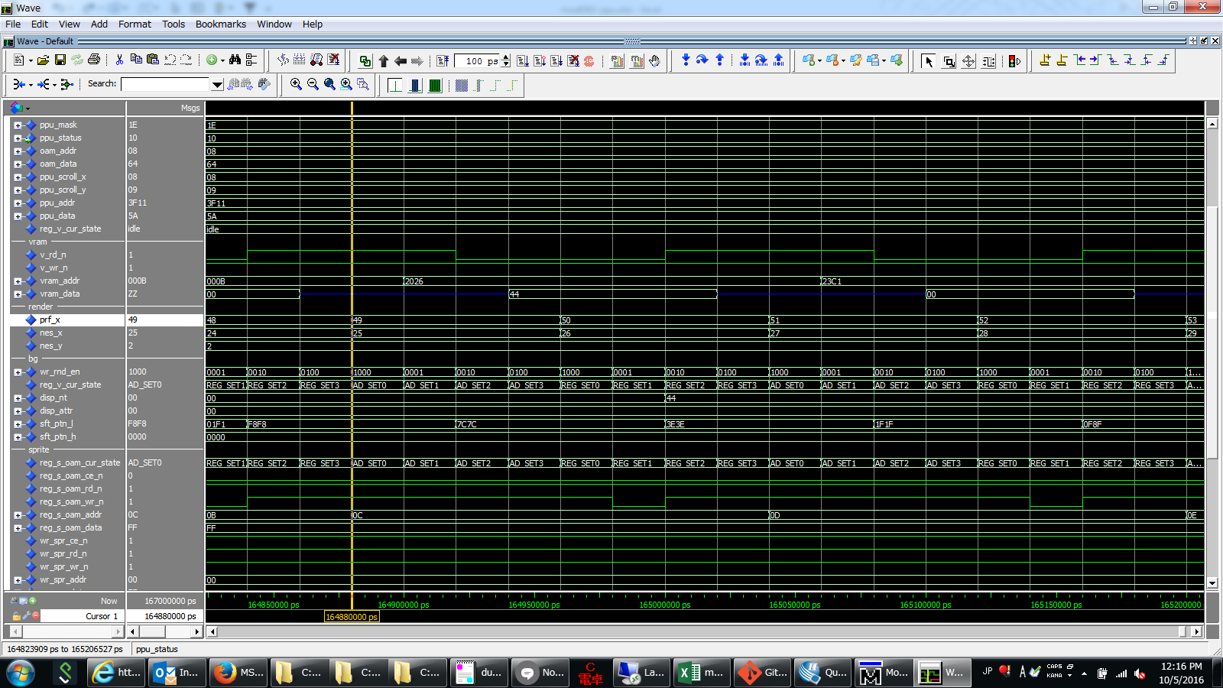

②

①
③

④

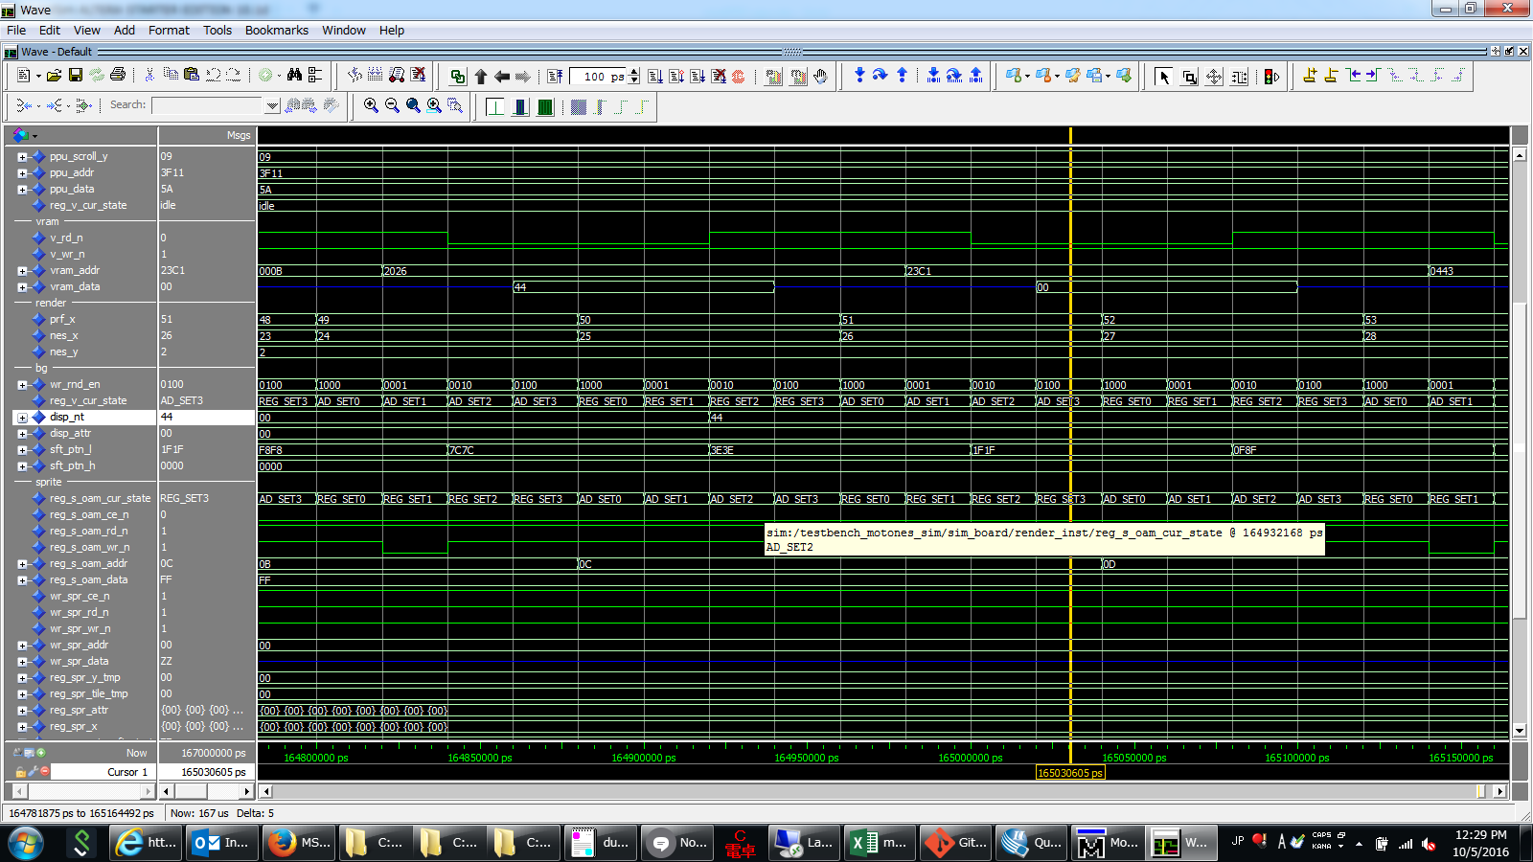

②

③
①

④

vram access
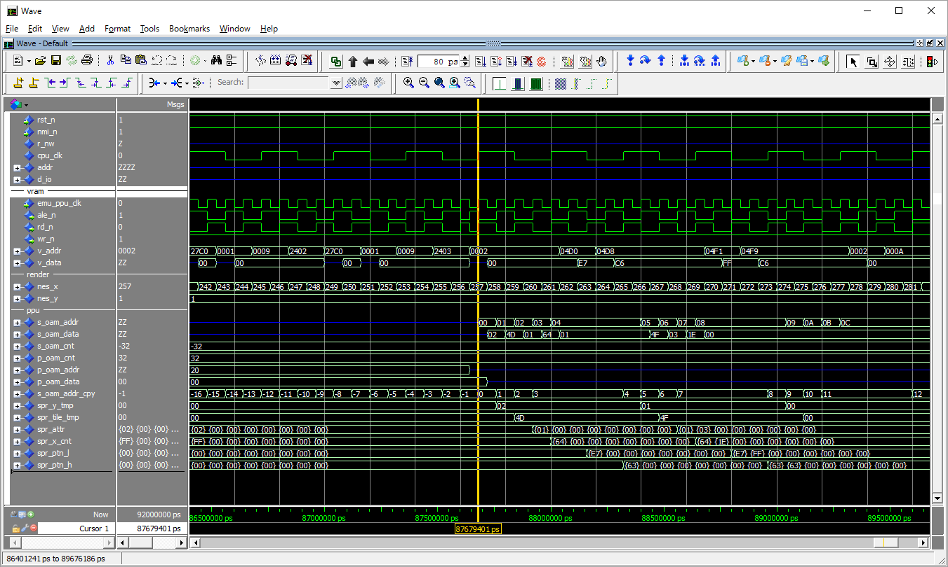
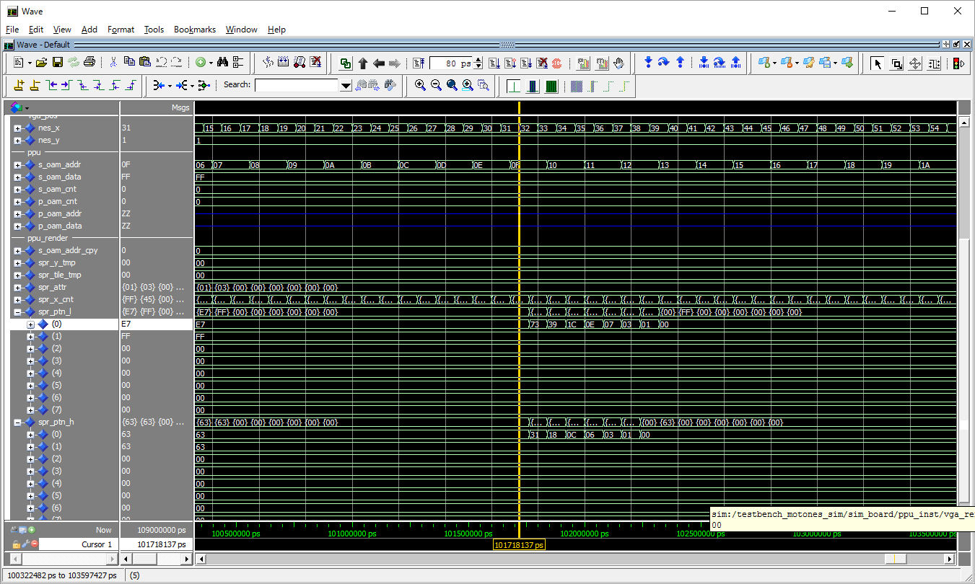
name table write

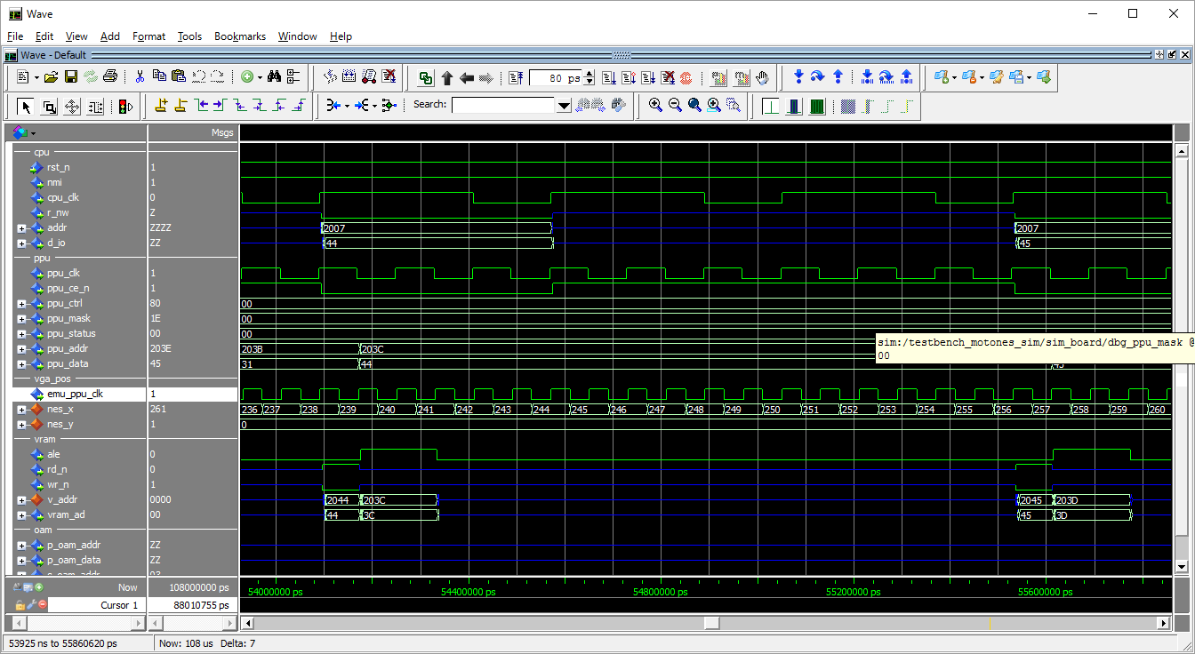

addr latch for next write

addr is already latched
--transparent d-latch
--ale=1 >> addr latch
--ale=0 >> addr output.

data 45 is written @ 203B

 | ale=1 >> latch
 | ale=0 >> read/write

sprite pattern read

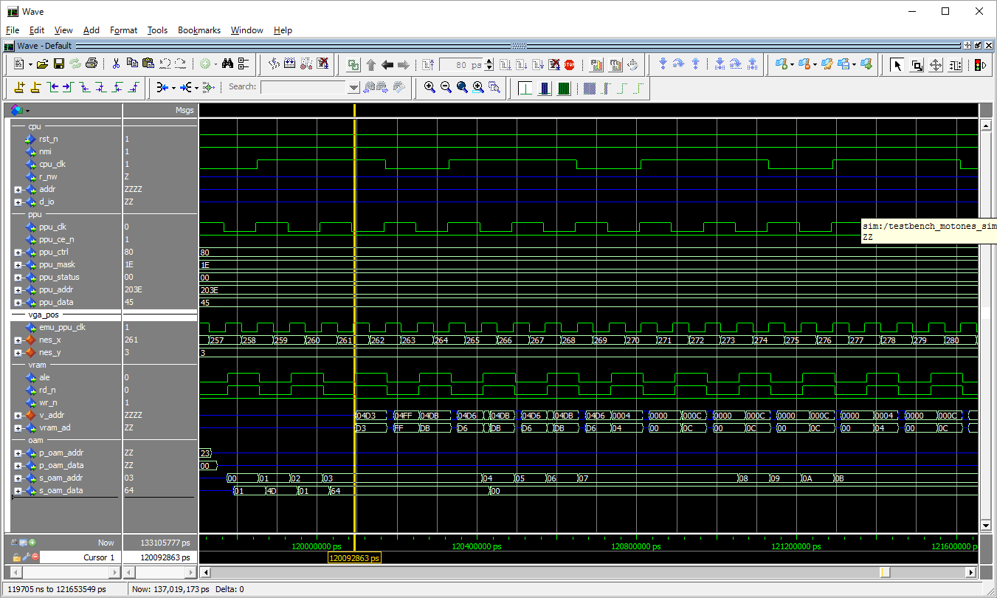

addr is latched
data read

